상품제안서
[고급형] 패턴달력 탁상카렌다(기성) | 상품코드: F24802

 |  |  |  |  |  |  | 02-412-0044 | www.easy1.co.kr
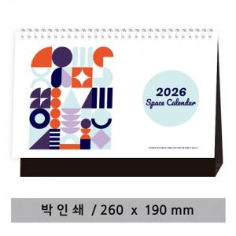

【상세/제작정보】

【인쇄/포장옵션】 | 불박 / 봉투

【공급단가】 | 수량 | 200~ | 500~ | 1,000~ | 3,000~ | 5,000~
*VAT별도 | 단가 | 2,870원 | 2,820원 | 2,760원 | 2,690원 | 2,640원

【상품 URL】 | http://www.easy1.co.kr/src/goods_detail.php?gdno=24802

